Gantt Chart w % Complete
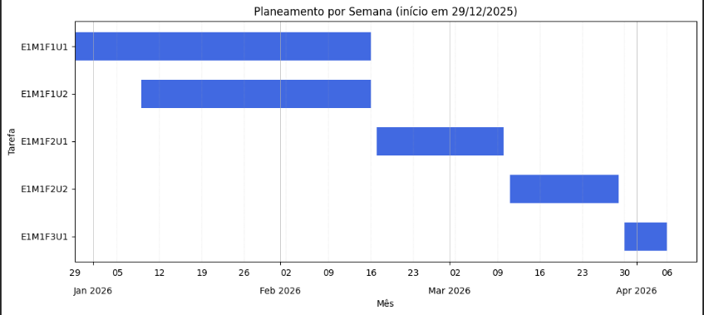
TASK NAME | START DATE | DAY OF MONTH* | END DATE | DURATION* (WORK DAYS) | DAYS COMPLETE* | DAYS REMAINING* | TEAM MEMBER | PERCENT COMPLETE

MVP - E1M1: Validador de código associado a User Story
Feature - E1M1F1: Autenticação OAuth Github
E1M1F1U1 | 2025-12-29 | 29 | 2026-02-16 | 50 | 0 | 50 | Laércio & Letizia | 0%

E1M1F1U2 | 2026-01-09 | 9 | 2026-02-16 | 39 | 0 | 39 | Laércio & Letizia | 0%

Feature - E1M1F2: Submissão de User Story para análise e feedback
E1M1F2U1 | 2026-02-17 | 17 | 2026-03-10 | 22 | 0 | 22 | Laércio & Letizia | 0%

E1M1F2U2 | 2026-03-11 | 11 | 2026-03-29 | 19 | 0 | 19 | Laércio & Letizia | 0%

Feature - E1M1F3: Histórico de atividades
E1M1F3U1 | 2026-03-30 | 30 | 2026-04-06 | 8 | 0 | 8 | Laércio & Letizia | 0%

